상품제안서
스키니 카드 명합 지갑 | 상품코드: F30193

 |  |  |  |  |  |  | 02-412-0044 | www.easy1.co.kr
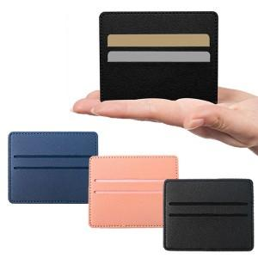

【상세/제작정보】 | ＊동판비 50,000원(VAT별도)

【인쇄/포장옵션】 | 레이저, 불박, 풀칼라 / OPP(비닐)

【공급단가】 | 수량 | 300~ | 500~ | 1,000~ | 3,000~ | 5,000~
*VAT별도 | 단가 | 1,080원 | 1,040원 | 1,000원 | 960원 | 930원

【상품 URL】 | http://www.easy1.co.kr/src/goods_detail.php?gdno=30193

